청구처리현황통계_총괄
2025년 하반기 정보공개청구 처리 현황 (청구기간 : 2025. 07. 01. ~ 12. 31.)

총괄 청구처리 현황
청구 건수 | 처리 현황 |  |  |  | 미결정(계류중) | 기타
 | 처리 소계 | 전부공개 | 부분공개 | 비공개 |  | 취하, 정보부존재, 이송, 종결처리 등
181 | 25 | 22 | 2 | 1 | 0 | 156

청구 방법별 현황
청구 건수 | 직접출석 | 우편 | 팩스 | 정보통신망 | 기타
181 | - | 0 | 1 | 180 | 0

결정 기간별 현황
처리 건수 | 당일 | 3일 이내 | 5일 이내 | 7일 이내 | 10일 이내
25 | 0 | 1 | 8 | 5 | 11

기타 청구 처리 현황
합계 | 청구 취하 | 이송 완료 | 타기관 이송(오프라인) | 종결처리 | 민원이첩 | 정보부존재
156 | 3 | 2 | 0 | 2 | 0 | 149

월별 청구 현황
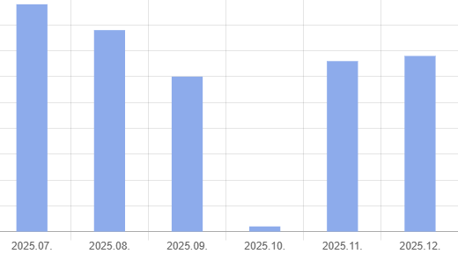

공개율(2025. 1. ~ 2025. 12.)
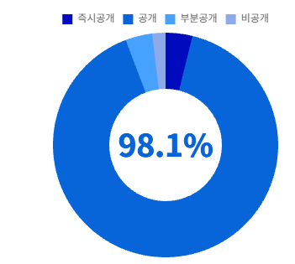

만족도 현황

